エビデンス
１、画面初期化

2、プロファイル

登録者情報です

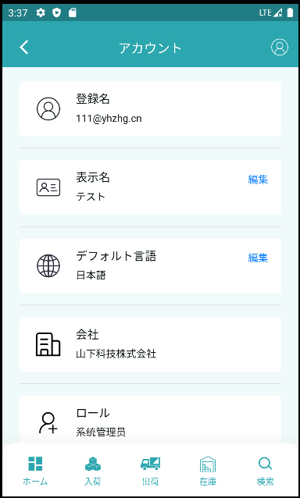
具体的なアカウント情報です

「編集」をクリックして「ユーザー名修正」にジャンプします。

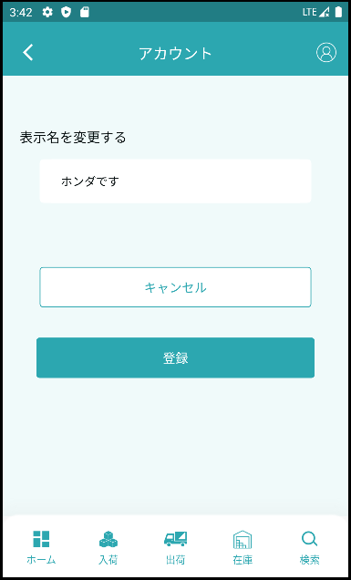

新しいユーザー名を入力します。

修正を取り消すことです

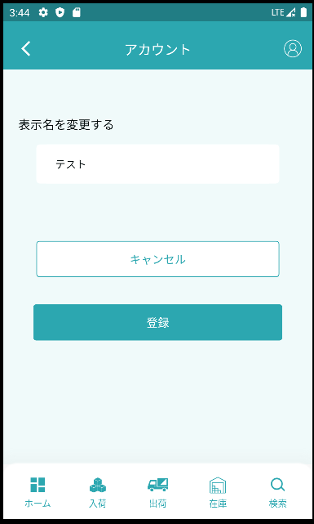

「キャンセル」をクリックし、ユーザー名を元の名前に戻します。

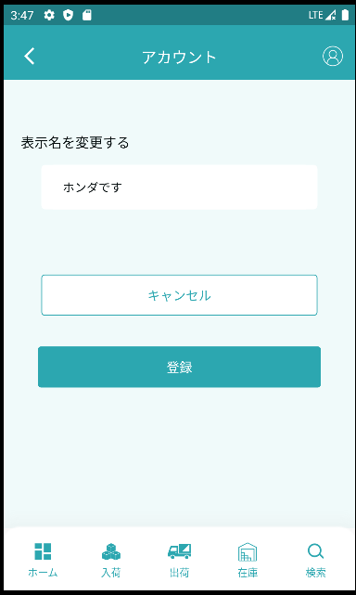

ユーザー名の変更をクリックします

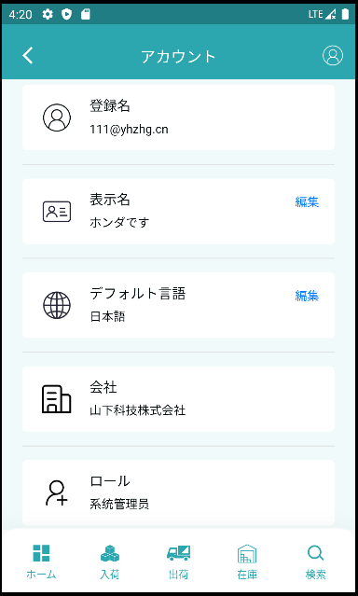

修正します
修正前です

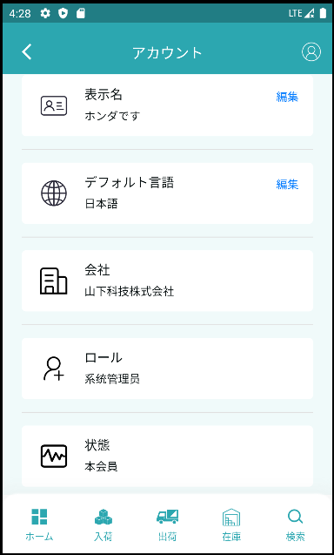

編集をクリックすると言語選択のページに飛びます。

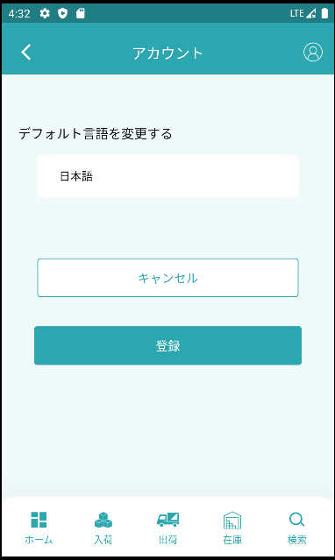

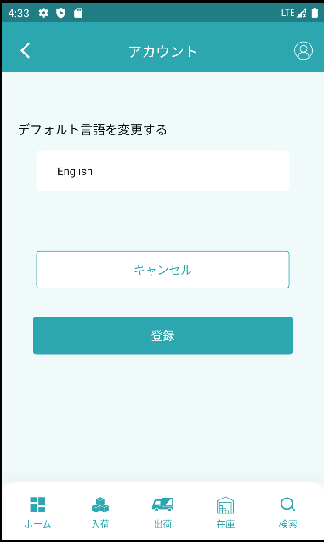

日本語を英語に直します。

キャンセルをクリックしてデフォルト言語日本語に戻します。

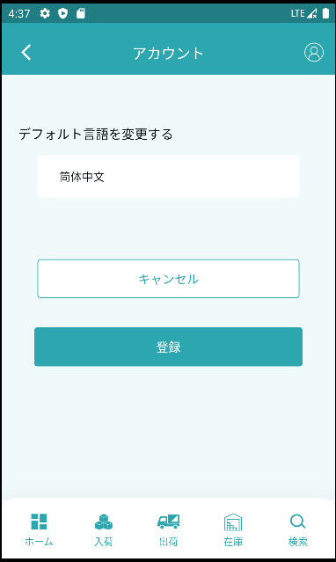

言語の選択です

ログインをクリックして日本語を簡体字に修正します。

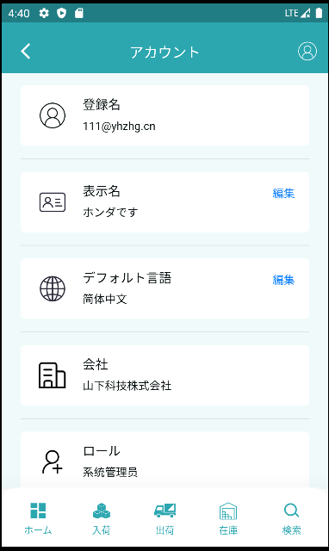

修正前です
修正します

3，セキュリティ

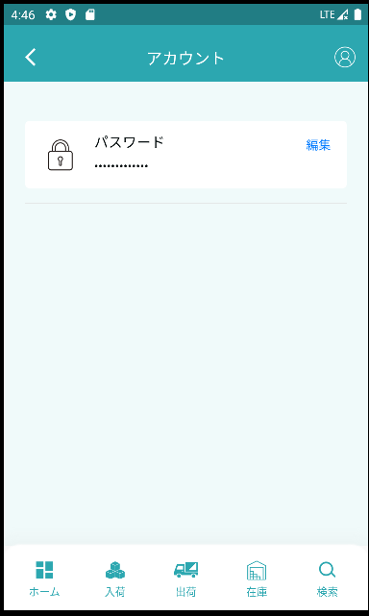

「編集」をクリックしてパスワードを変更します

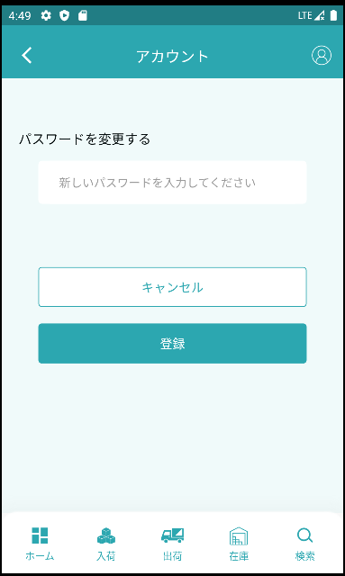

ここに新しいパスワードを入力します。

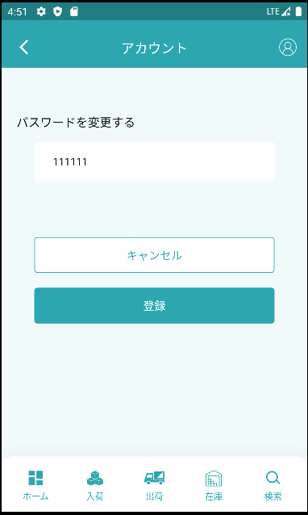

新しいパスワードを入力しました

「キャンセル」をクリックするとパスワードが空になります

ログインをクリックしてパスワードを変更します

4，ライセンス

ライセンスの詳細ページへ遷移します

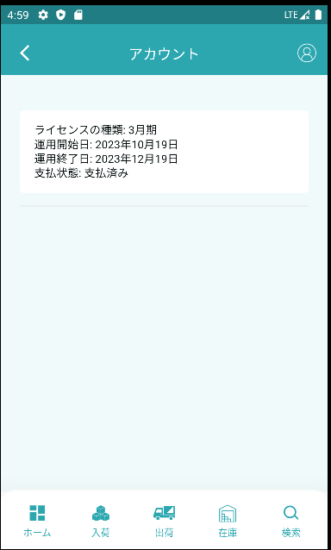

5，ログアウト
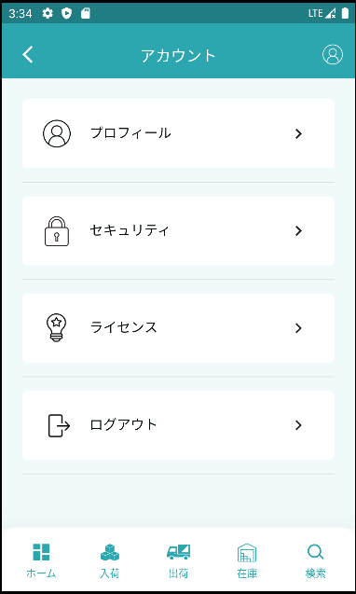

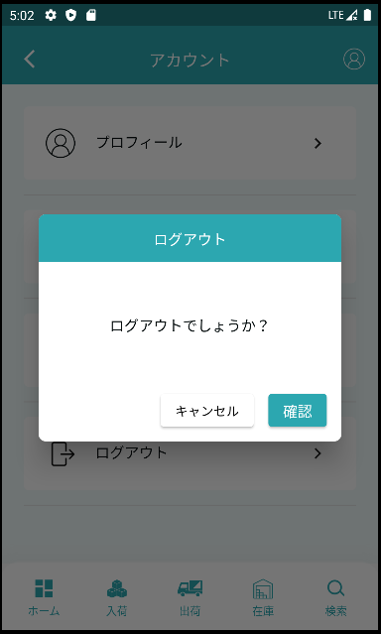

「確認」をクリックしてアカウントを解約し、ログインをログアウトします

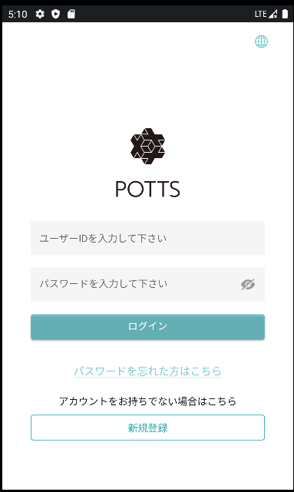

キャンセルをクリックして窓を閉めます。

